Sheet1
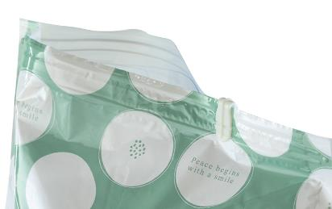
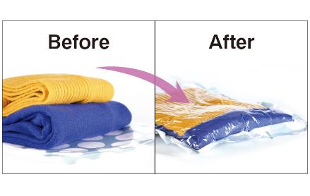
提 案 書

衣類圧縮袋（大小セット） |  | 参考上代 | ¥300 | 販売価格
 |  | （税別） |  | （税別）
【JAN】 | 4562121887541
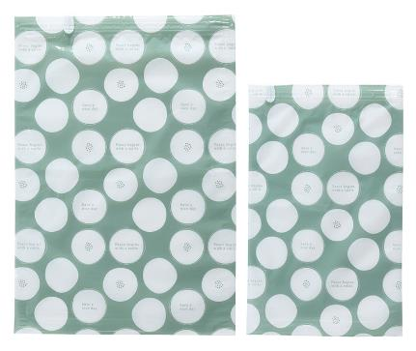 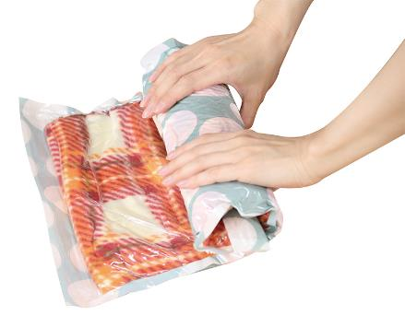 |  |  | 【商品番号】 7382 【本体サイズ】 大：350*500㎜・30g／小：260*410㎜・21g 【パッケージサイズ】 155*20*215㎜・57g 【個装形態】 ポリ袋入 【材質】 PET・ポリエチレン・PA 【入数】 200 【セット内容】 大小各1枚・スライダー×２ 【商品説明】 掃除機いらずの手でくるくる巻くだけ！かさばる衣類をスッキリ収納する圧縮袋 【生産国】 中国

